Índice


 | Sistema de Divulgação do Resultado da Operação - SDRO
 | Boletim Diário da Operação |  |  | BDO - 31/01/2017

 | ÍNDICE

 | Balanço de Energia
 | 1. | Balanço de Eenrgia - Diário
 | 2. | Balanço de Energia - Acumulado Até o Dia
 |  | Dados Diários Acumulados
 |  | 3. | Submercado Sul
 |  | 4. | Submercado Sudeste
 |  | 5. | Submercado Nordeste
 |  | 6. | Submercado Norte

 | Produção de Energia
 | 7. | Produção Hidráulica por Usina
 | 8. | Produção Térmica por Usina
 | 9. | Produção Eólica por Usina
 | 10. | Motivo do Despacho Térmico
 | 11. | Reserva Girante na Demanda Máxima do SIN

 | Carga e Demanda
 | 12. | Carga Horária por Submercado
 | 13. | Carga Diária por Submercado
 | 14. | Demanda Máxima

 | Integração de Novos Equipamentos e Ocorrências no SIN
 | 15. | Integração de Novos Equipamentos
 | 16. | Principais Ocorrências no SIN

 | Hidrologia
 | 17. | Acompanhamento dos Armazenamentos
 | 18. | Variação de Energia Armazenada
 | 19. | Energia Natural Afluente
 | 20. | Esquemático das Usinas Hidroelétricas do SIN
 |  | Dados Hidráulicos dos Reservatórios
 |  | 21. | Submercado Sul
 |  | 22. | Submercado Sudeste
 |  | 23. | Submercado Nordeste
 |  | 24. | Submercado Norte

13-Carga Diária por Submercardo
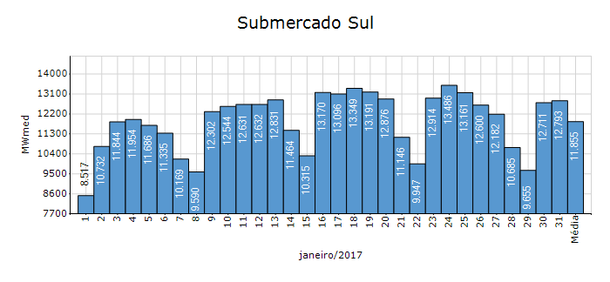
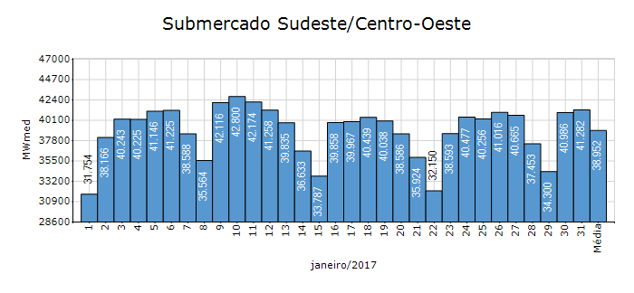
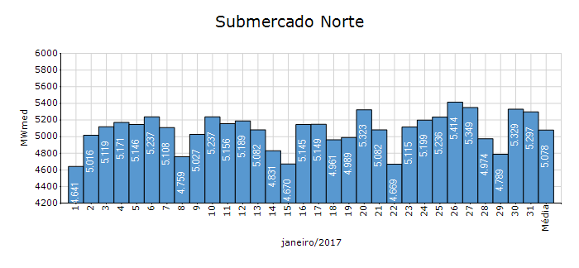
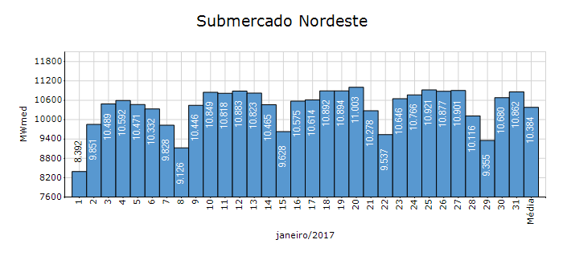
Carga Diária por Submercado

Submercado | GWh no Dia | GWh acumulado no Mês até o Dia | GWh acumulado noAno até o Dia
Sudeste/Centro-Oeste | 990.76 | 28,992.20 | 28,992.20
Sul | 307.02 | 8,821.59 | 8,821.59
Nordeste | 260.68 | 7,766.86 | 7,766.86
Norte | 127.12 | 3,778.45 | 3,778.45
Sistema Interligado Nacional | 1,685.60 | 49,359.10 | 49,359.10

17-Acomp. Armazenamentos
Acompanhamento dos Armazenamentos

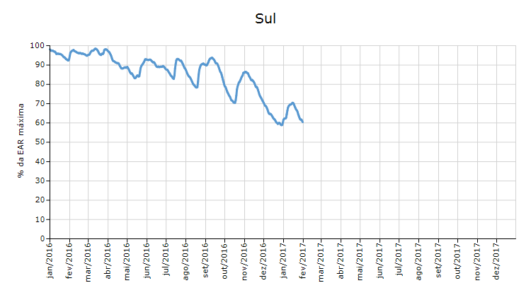

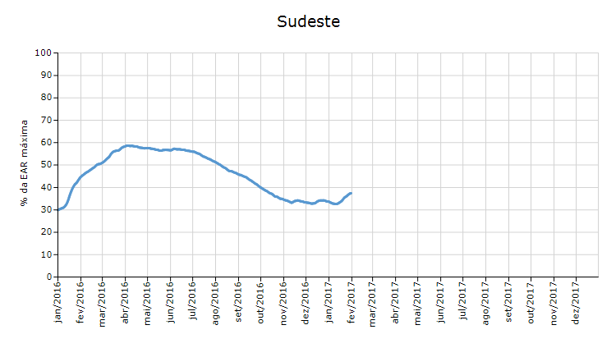

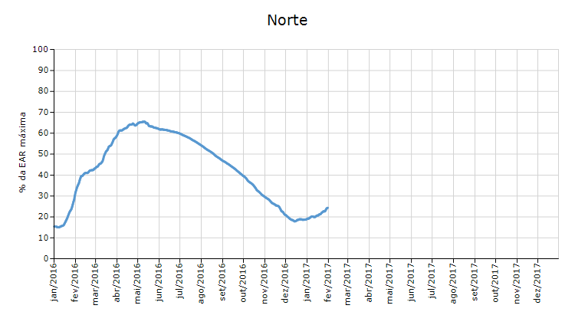

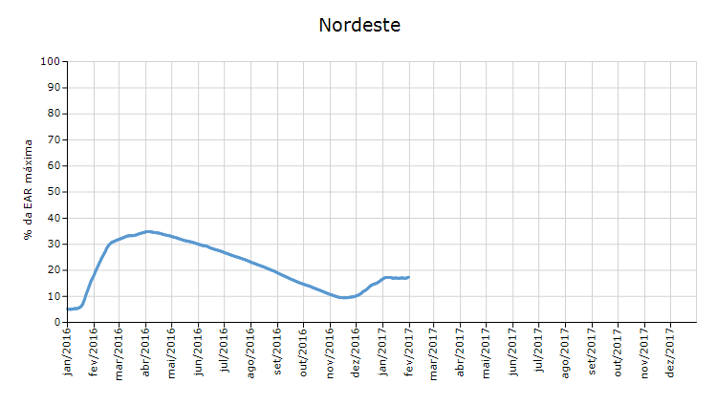

 | Curva de Energia Armazenada Verificada

19-Energia Natural Afluente
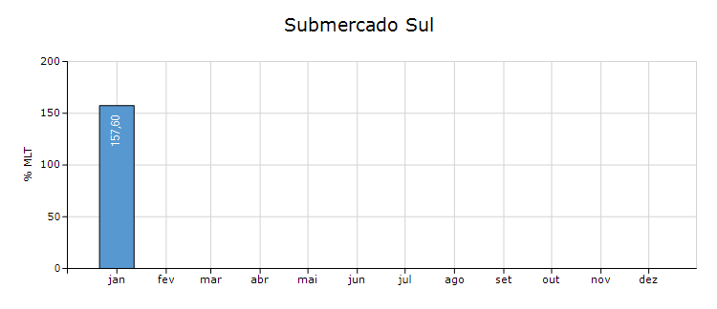
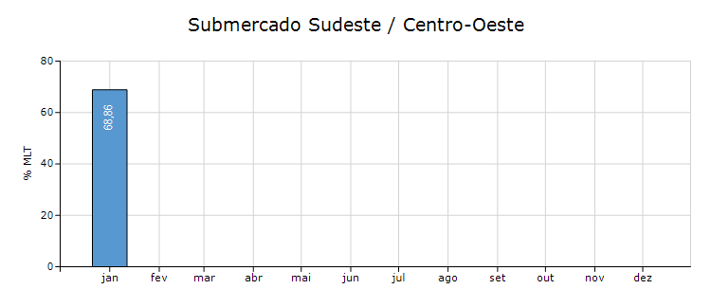
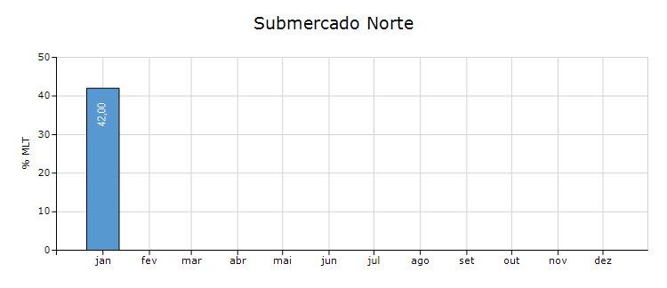
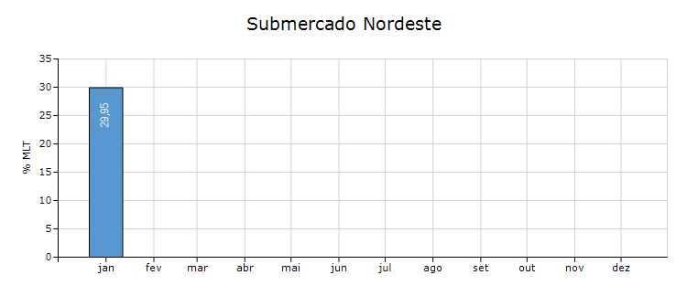
Energia Natural Afluente

Submercado | % MLT no dia | % MLT acumulado no mês até o dia | ENA Bruta (MWmed) no dia | ENA Bruta (MWmed) acumulada até o dia
Norte | 59 | 42 | 6,074 | 4,280
Nordeste | 31 | 30 | 4,384 | 4,193
Sul | 100 | 158 | 7,369 | 11,668
Sudeste/Centro-Oeste | 87 | 69 | 56,024 | 44,186

20-Esquemático Reservatórios
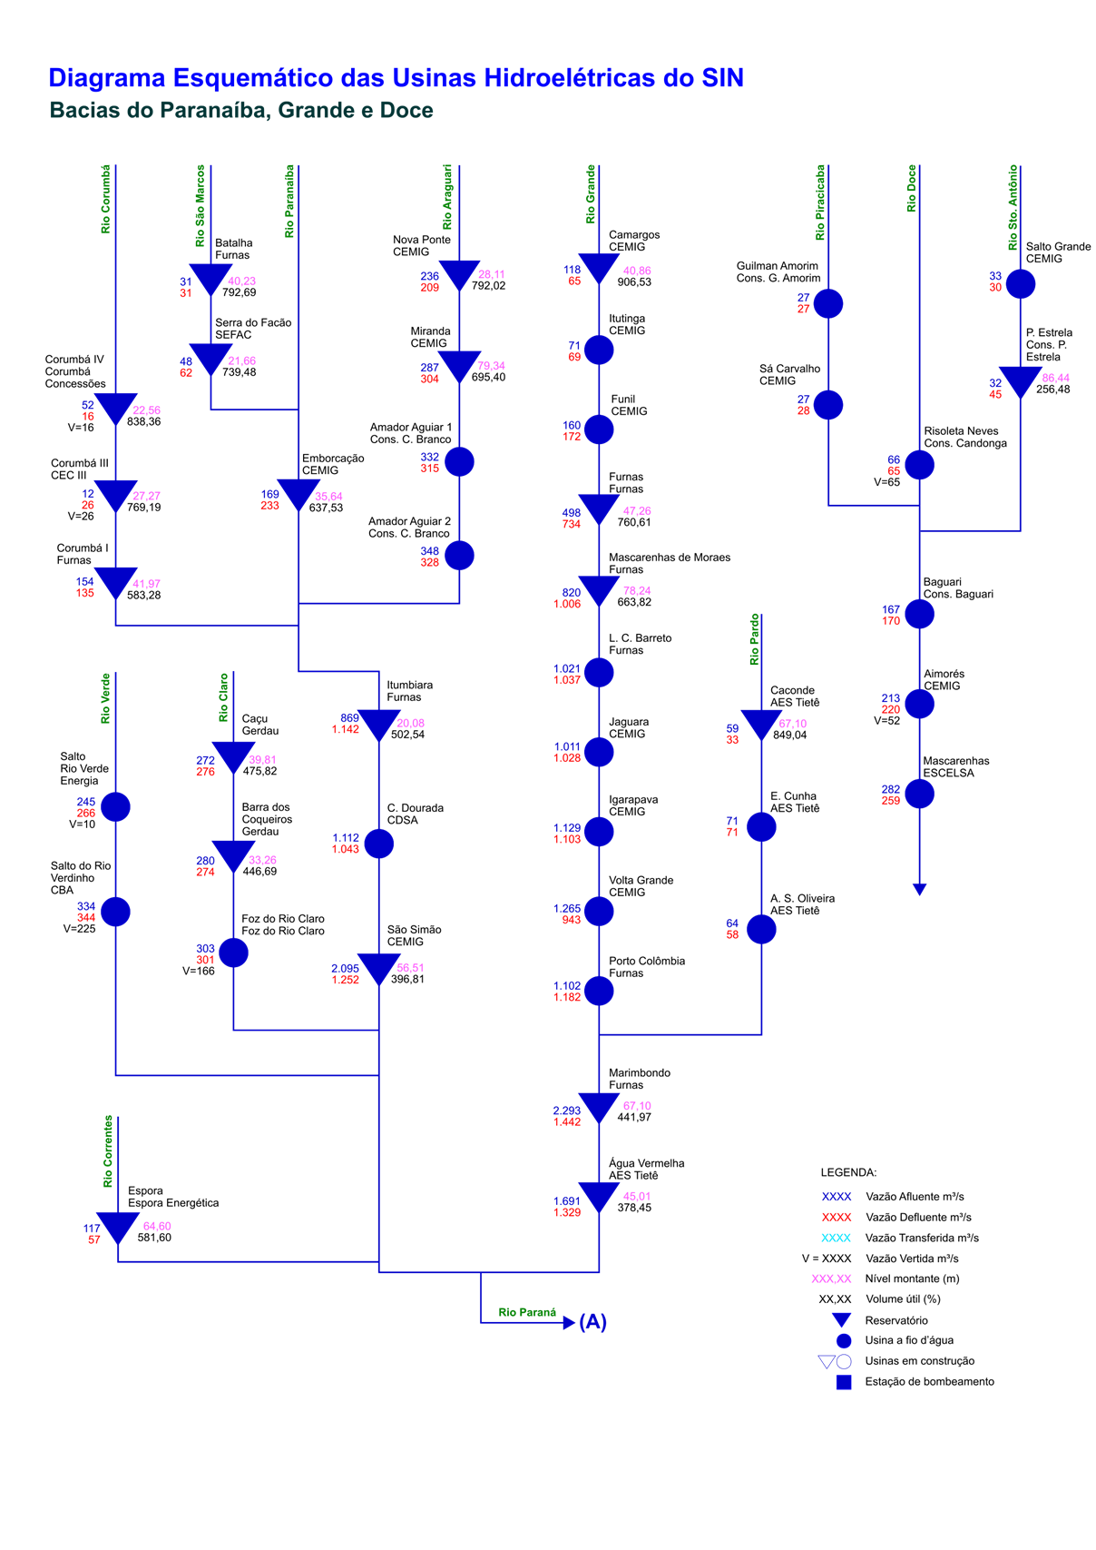
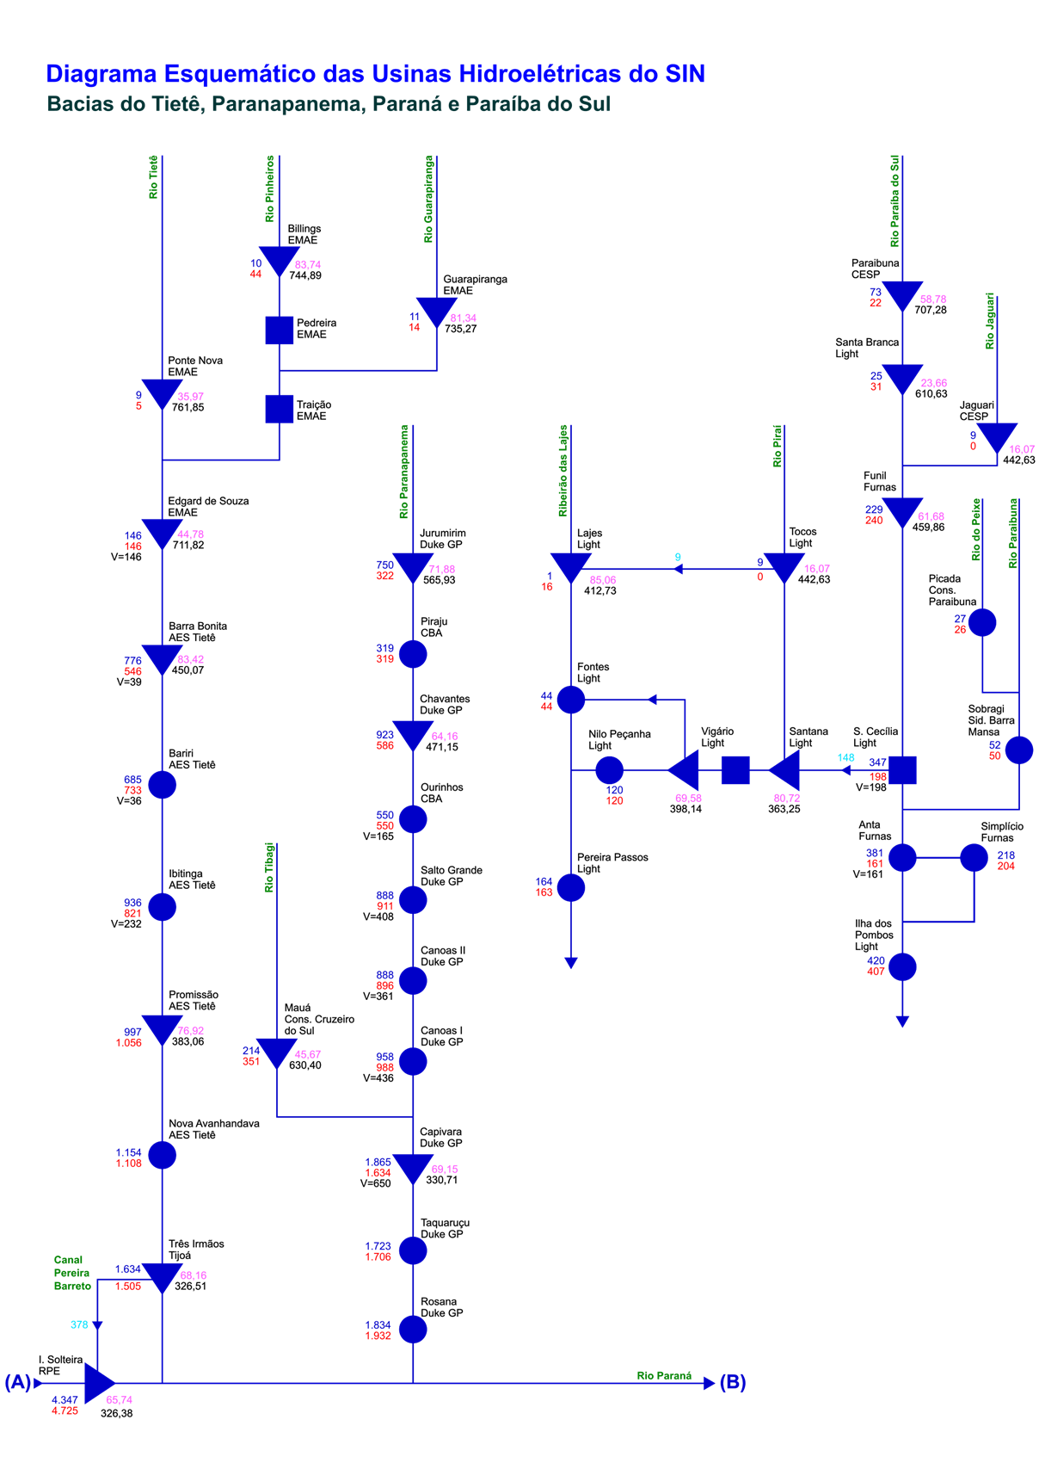
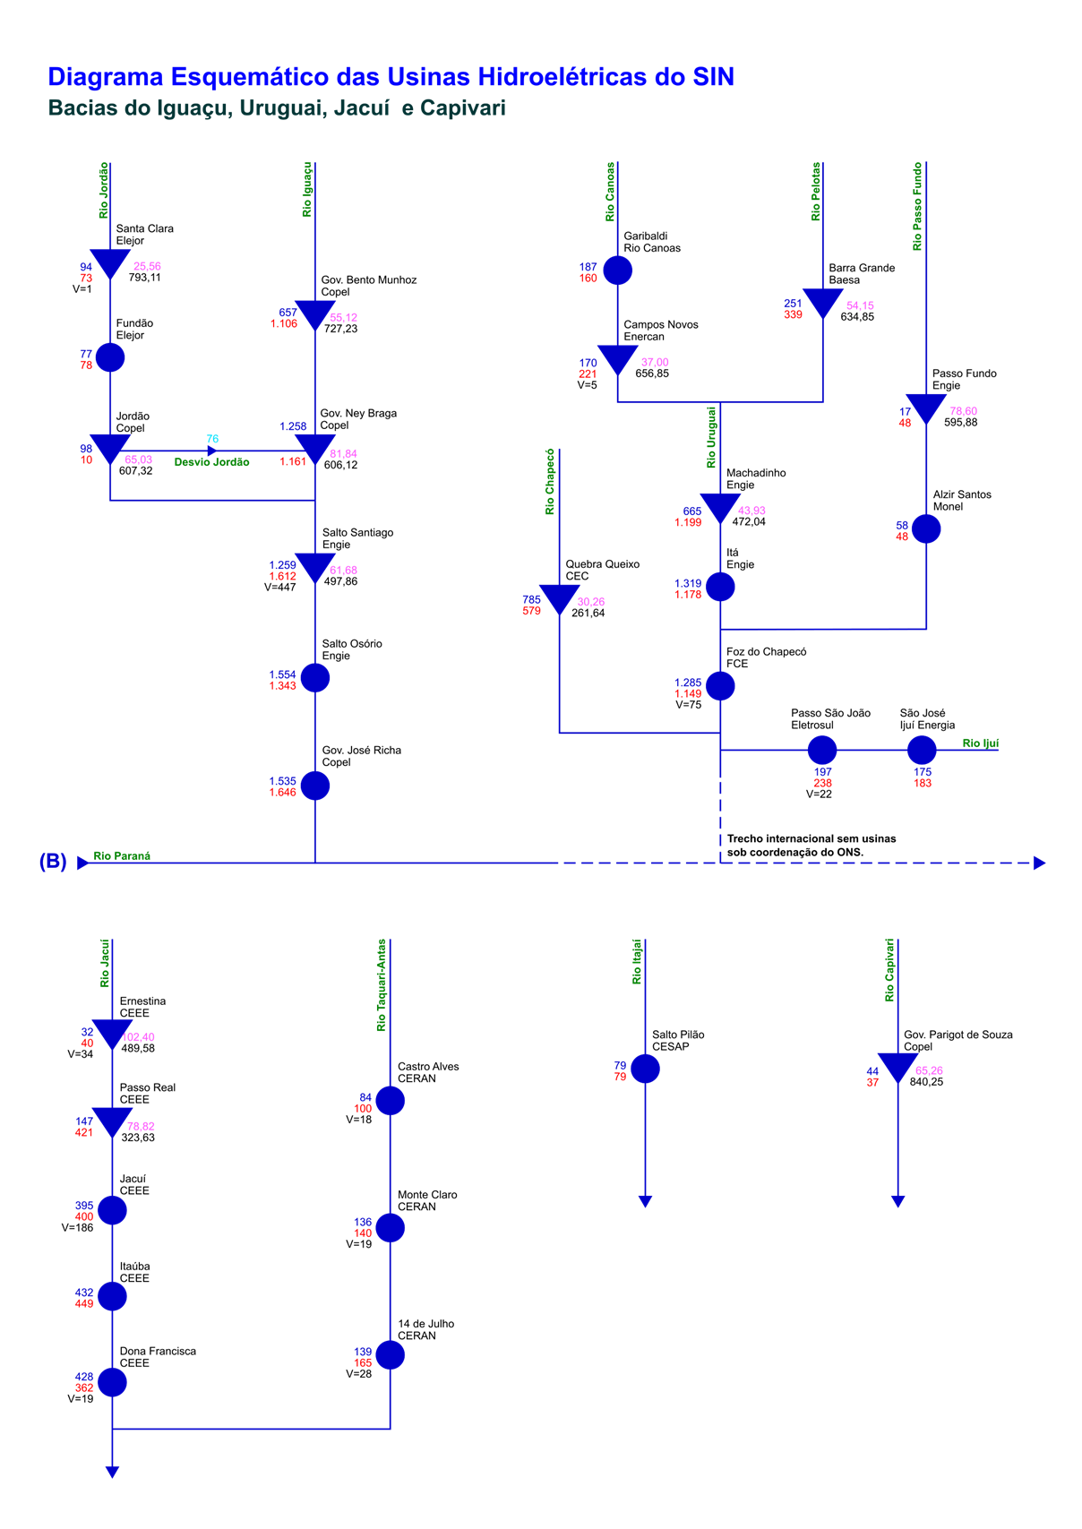
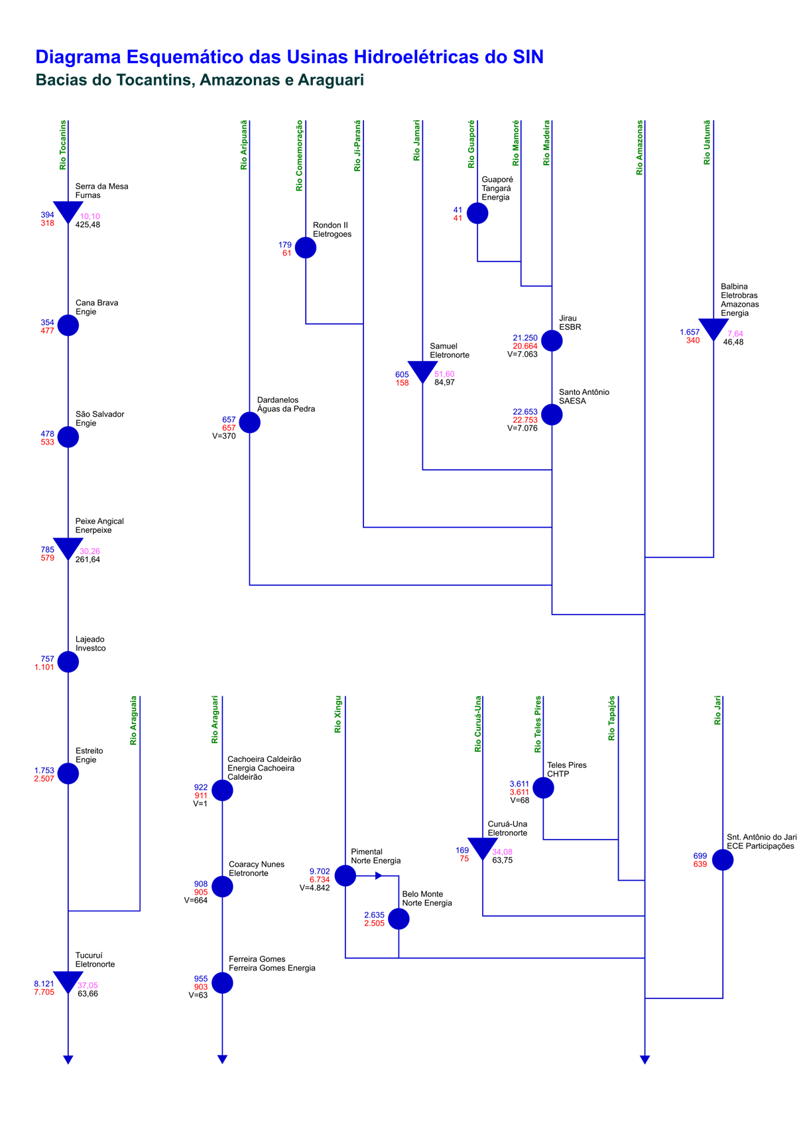
Esquemático das Usinas Hidroelétricas do SIN

